Sheet1
 |  | 类别名称 | 英文 | 标签 | 数量 | 示例
裂纹 | 1 | 换卷冲孔 | punching_hole | 1_chongkong | 329
杂质 | 2 | 换卷焊缝 焊缝 | welding_line | 2_hanfeng | 513
斑块 | 3 | 换卷月牙弯 | crescent_gap | 3_yueyawan | 265 | 
麻点面 | 4 | 斑迹-水斑 | water_spot | 4_shuiban | 354 | 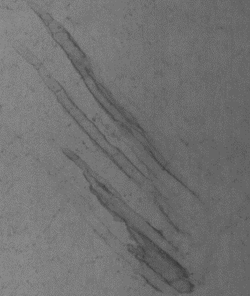
压痕 | 5 | 斑迹-油斑 | oil_spot | 5_youban | 569
刮伤 | 6 | 斑迹-丝斑 | silk_spot | 6_siban | 884 |  |  |  | 
 | 7 | 异物压入 | inclusion | 7_yiwu | 347 |  | 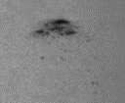
 | 8 | 压痕 | rolled_pit | 8_yahen | 85 |  |  |  |  | 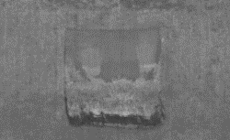
 | 9 | 严重折痕 | crease | 9_zhehen | 74

 | 10 | 腰折 | waist folding | 10_yaozhe | 150

